左京区子どもの居場所ＭＡＰ
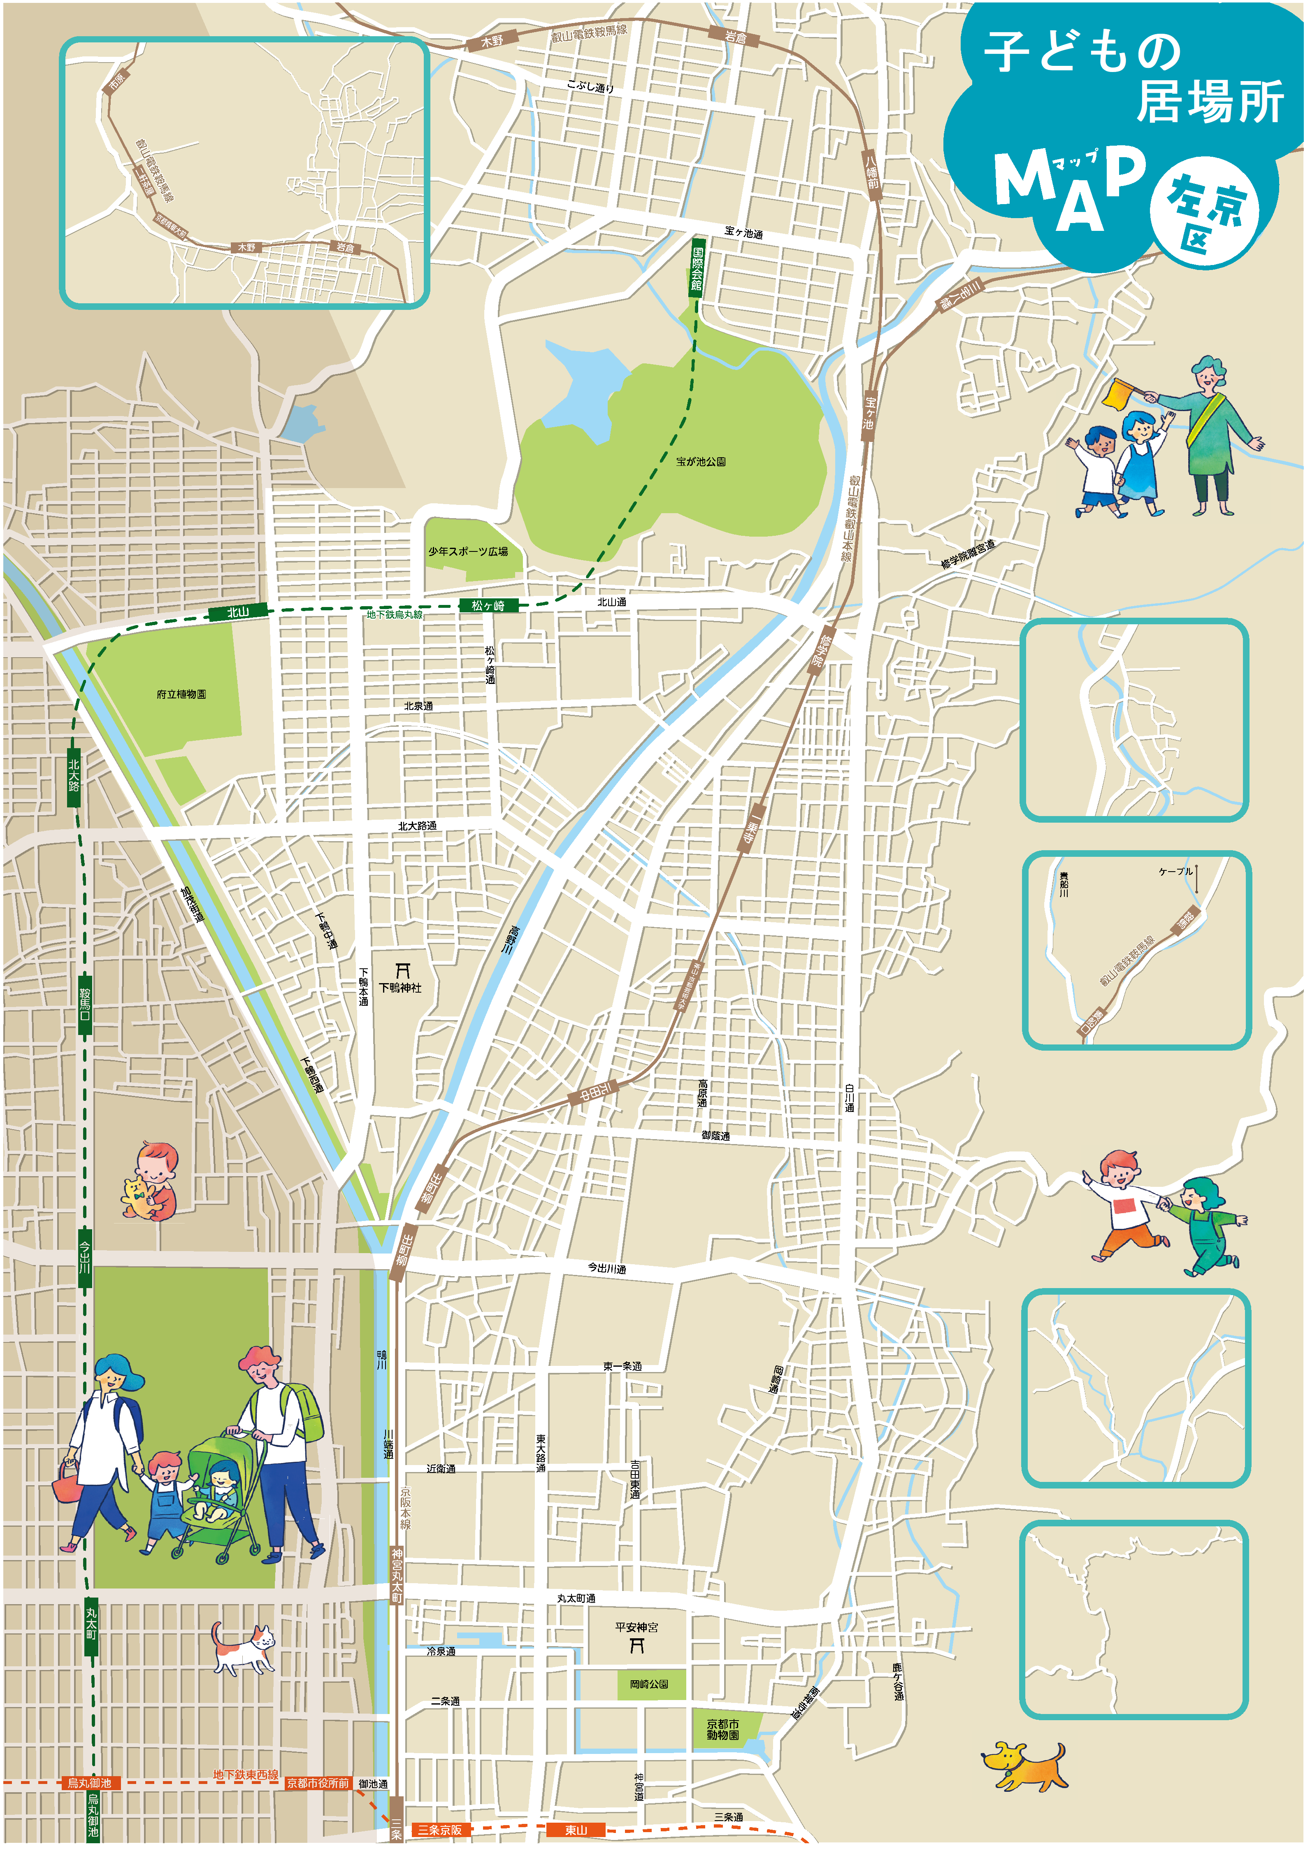
岩倉付近
八瀬地域
鞍馬地域
大原地域
花脊地域
自学自炊 コミュニティnalba
ママキラ☆プロジェクト
こども館ねいろ
京都わかくさねっと

090-4282-7179（民生川島会長から）
リョウ様又はタハタ様
050-8881-0590（門司名刺）
京都・岩倉こどもの教室

yangga子ども食堂

2026.9 版
むすびをこども食堂
だんない食堂

（ＨＰ電話）
ＨＰ→ライン
（3/24区長訪問予定）
（ＨＰ電話）
ミライズ
ほのぼのクラブ
こども食堂もぐカフェ
（社協ＨＰ電話）

一乗寺こども食堂

あいあむ！

しもがもこどもしょくどう

（社協ＨＰ電話）
あすかいこども食堂

京都 Tera.Coya
こども食堂「からふる」
080-3772-1604（門司名刺）

南子供の家づくり
みんなのスマイル食堂
（インスタ）

くろ谷子ども食堂

（社協ＨＰ電話）
（二木）

こども食堂 夢
寺子屋KUMAN
（二木）
子ども食堂(京都聖マリア教会)

やまとそらのおうち

